Sheet1
ProjectProgressGantt Chart
Project工程Gantt Chart
 | Start Time | Duration Days | End Time | Status | 评价 | Owner | Notes
Project Launch | 2019-08-10 | 3 | 2019-08-13 |  | 5星
ProjectPlanning | 2019-08-13 | 2 | 2019-08-15 |  | 4星
草图绘制 | 2019-08-15 | 3 | 2019-08-18 |  | 3星
草图Acceptance及反馈 | 2019-08-18 | 3 | 2019-08-21 |  | 5星
修改草图上色电脑 | 2019-08-22 | 2 | 2019-08-24 |  | 2星
调测修改 | 2019-08-24 | 7 | 2019-08-31 |  | 1星
交稿沟通 | 2019-08-31 | 10 | 2019-09-10 |  | 2星
Acceptance | 2019-09-11 | 4 | 2019-09-15 |  | 2星
交付及付款 | 2019-09-16 | 12 | 2019-09-28
评价等级分为1-5星，5星代表完美Done，Done最好，自动绿色背景，如果Done效果不好就是1星，自动红色提醒。
 | Date格式 | 转化未数字格式 |  |  |  | Notes
Start Time | 2019-08-10 | 43687 |  |  |  | Notes：Start Time为=C3
End Time | 2019-09-28 | 43736 |  |  |  | End Time=E11（最终结束）

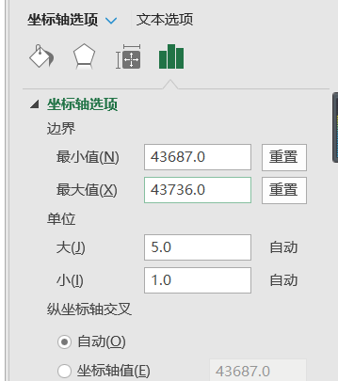
使用指导：
第一步：输入您的Task Name，Start Time和Duration 第二步：如果列数较多，请删除后面几组数据 第三步：输入Start Time和End Time，转化为数字确定最大最小值， 第四步：点击横轴时间，将时间最大最小值改上述表格数字格式

